逻辑验证
新建账号--生成公钥--二级密码（是否）--设置代理人--锁仓--投票
账户信息有了--发送交易--交易信息有了--查看区块信息和交易信息
交易类型,0:普通转账，1:设置二级密码，2:注册受托人，3:投票，4:多重签名，5:DAPP，6:IN_TRANSFER，7:OUT_TRANSFER
已签名交易接口：0转账，2注册为受托人，120注销受托人，101锁仓，102解锁仓，3投票，1二级密码，

测试场景分析： 发送交易，延时到账交易，注册代理人，注销代理人，注册代理人，锁仓，投票 发送交易，延时到账交易，锁仓，投票 发送交易，锁仓，投票 发送交易 ，注册代理人，锁仓，注销代理人，锁仓，投票 发送交易，锁仓，投票，注册代理人，锁仓，投票，注销代理人，注册代理人，锁仓，投票，发送交易 注册代理人和注销代理人有5分钟的时间换轮，在这个期间发送交易，锁仓，投票，延时到账交易

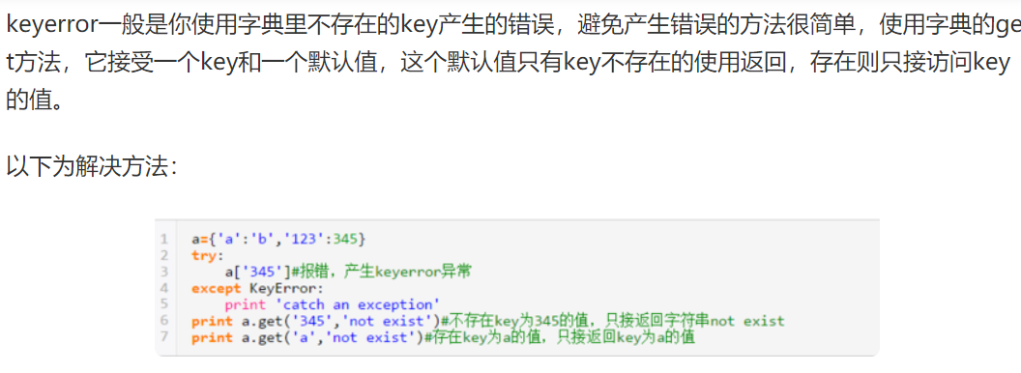

# def main():#控制函数执行顺序
# AddTransactions2()
# if True:
# GetAccount()
# else:
# print('fail')
打印字典的key 值时候，如果没有这个key会报错
解决设置默认值：dict.setdefault('key',0)

约束条件：时序限制 |  | 接口的执行顺序限制
 | 状态转换限制 | 接口的状态的转换关联到其它接口的执行
 | 数值限制 | 接口的数值限制（数字类型和长度，有无，非法）
 | 关系限制 | 相关接口相互绑定的限制
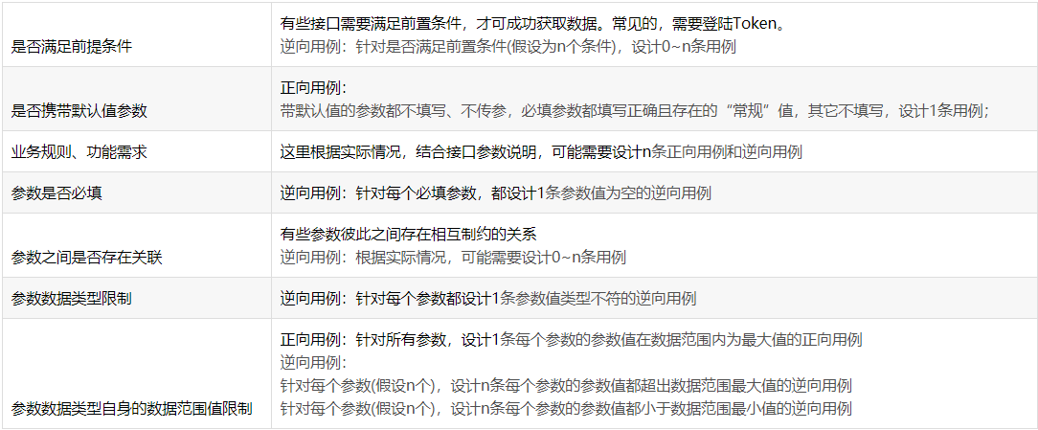
 | 权限限制 | 相关接口相互绑定的限制，必须有相关权限的执行

